登录流程
 | 登录流程
 |  | 1、打开游戏app，首先进入登录loading界面
 |  |  | 样式如下


 |  |  |  | 界面淡入显示，停留一段时间后淡出消失
 |  |  |  | 停留时间根据游戏登录响应时间确定（设备加载速度也有关）

 |  | 2、进入游戏登录界面，同时检测本地客户端是否有整包需要更新
 |  |  | 如果有整包更新，则弹出整包更新对话框
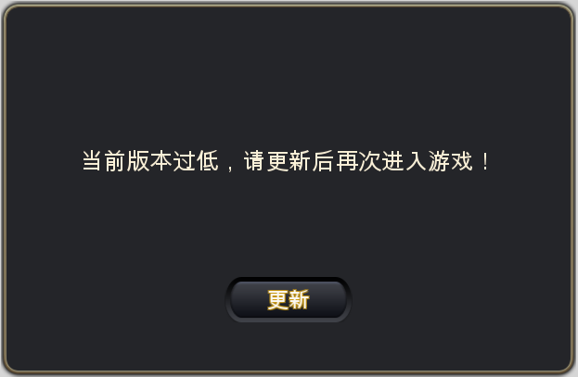
 |  |  |  |  |  |  |  |  |  |  | 窗口类型 | 采用UI通用逻辑的提示窗口

 |  |  |  |  |  |  |  |  |  |  | 显示文案 | 金币不足，且今日钻石兑换金币次数已经用完。
 |  |  |  |  |  |  |  |  |  |  | 多语言ID：

 |  |  |  | 点击【更新】按钮，弹出更新界面
 |  |  |  |  | ios为appstore更新页面
安卓可选好像还有个记住所选吧，如果记住了就直接跳？ |  |  |  |  | 安卓可选各个应用商店的更新页面

 |  |  | 如果没有整包更新，则进行步骤3

 |  | 3、进入游戏登录界面，同时检测本地客户端是否有patch需要更新
 |  |  | 如果没有patch更新，则跳过此步骤
 |  |  | 如果有patch更新，则弹出patch更新对话框
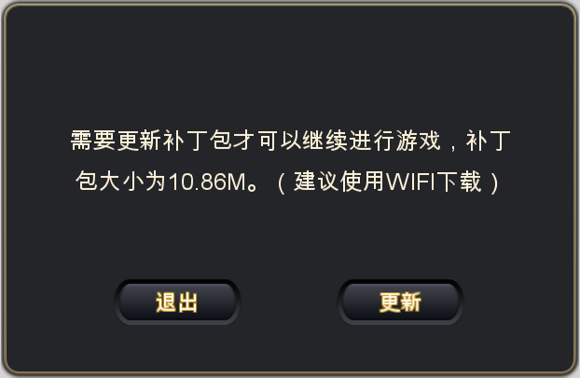

 |  |  |  |  |  |  |  |  |  |  | 窗口类型 | 采用UI通用逻辑的提示窗口

 |  |  |  |  |  |  |  |  |  |  | 显示文案 | 需要更新补丁包才可以继续进行游戏，补丁包大小为XXX。（建议使用WIFI下载）
 |  |  |  |  |  |  |  |  |  |  | 多语言ID：

 |  |  |  | 点击【退出】，关闭界面同时关闭游戏
 |  |  |  | 点击【更新】，进入patch更新界面

 |  |  | patch更新界面
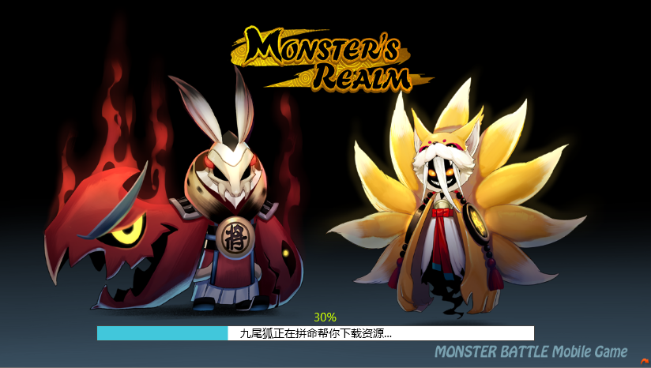

 |  |  |  | 包括背景以及进度条显示
 |  |  |  |  | 背景
 |  |  |  |  |  | 显示patch更新界面背景图
 |  |  |  |  | 进度条

 |  |  |  |  |  | 包括 进度、更新文案、进度百分比
 |  |  |  |  |  |  | 进度
 |  |  |  |  |  |  |  | 显示当前更新进度
 |  |  |  |  |  |  | 更新文案
 |  |  |  |  |  |  |  | 当前下载时，提示：九尾狐正在拼命帮你下载资源…
 |  |  |  |  |  |  |  |  |  | 多语言ID
 |  |  |  |  |  |  |  | 当前安装时，提示：九尾狐正在拼命帮你拼装资源…
 |  |  |  |  |  |  |  |  |  | 多语言ID
 |  |  |  |  |  |  | 进度百分比
 |  |  |  |  |  |  |  | 显示当前下载进度与安装进度
 |  |  |  |  |  |  |  | 0%-90%显示为下载进度
 |  |  |  |  |  |  |  | 90%-100%显示为安装进度

已经下载的资源删除？ |  |  |  | 当前界面结束游戏进程或者网络中断等原因导致无法更新完成的情况，下次登录后更新进度不保留

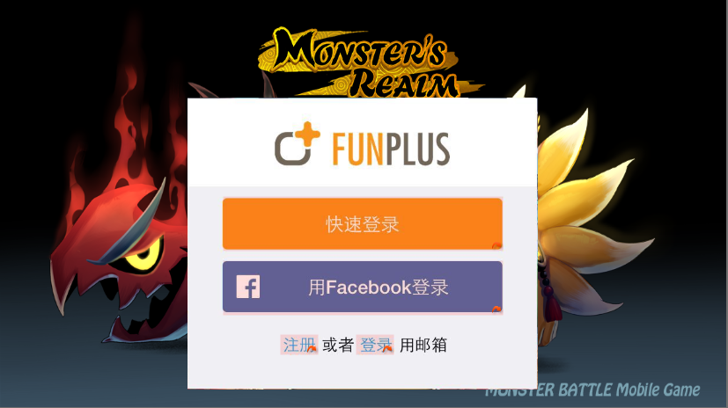
 |  | 4、登录界面
 |  |  | 判断玩家是否在此设备上登录过游戏
 |  |  |  | 如未登录过游戏，则弹出账号登录界面，样式如下

 |  |  |  |  | 包括 快速登录、facebook登录、注册、登录
 |  |  |  |  |  | 快速登录
 |  |  |  |  |  |  | 点击快速登录则直接进入公告界面
 |  |  |  |  |  | 用facebook登录
 |  |  |  |  |  |  | 点击用facebook登录则直接弹出网页登录facebook授权界面
 |  |  |  |  |  | 注册
 |  |  |  |  |  |  | 点击注册则跳转到账号注册界面 |  |  |  | 注册相关规则直通车
 |  |  |  |  |  | 登录
 |  |  |  |  |  |  | 点击登录则跳转到账号登录界面 |  |  |  | 登录相关规则直通车

 |  |  |  | 如登录过游戏，则判断上次登录方式
怎么记录上次登录方式，这个记录有效周期是多少 |  |  |  |  | 如为快速登录
 |  |  |  |  |  | 上次登录后未退出过登录，则直接进入公告界面 |  |  |  |  |  |  | 公告界面规则直通车
 |  |  |  |  |  | 上次登录后退出了登录状态，则打开快速登录界面
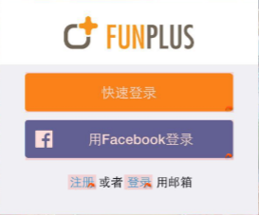

 |  |  |  |  |  |  | 点击快速登录则使用上次快速登录的账号进入公告界面

 |  |  |  |  | 如为facebook登录
 |  |  |  |  |  | 上次登录后未退出过登录，则直接弹出facebook授权登录界面
 |  |  |  |  |  | 上次登录后退出了登录状态，则弹出网页登录facebook授权界面

 |  |  |  |  | 如为账号登录，则直接进入
 |  |  |  |  |  | 上次登录后未退出过登录，则直接进入公告界面
 |  |  |  |  |  | 上次登录后退出了登录状态，则打开账号登录界面
 |  |  | 注册界面相关规则
 |  |  |  | 样式如下
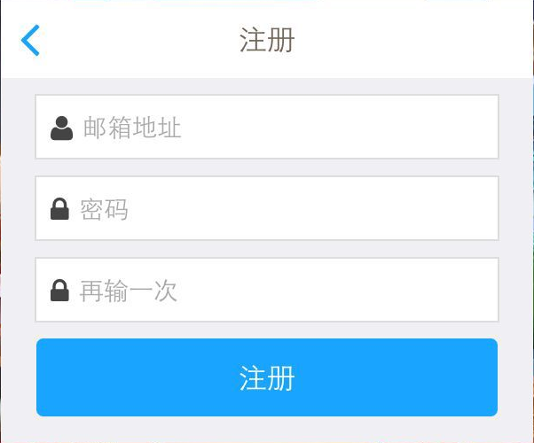

 |  |  |  | 包括 邮箱地址、密码、再输一次 三个输入框，注册按钮、返回按钮
 |  |  |  | 邮箱地址
格式检测？输入后自动出现下拉后缀列表？ |  |  |  |  | 输入框默认显示文字:邮箱地址
 |  |  |  |  | 最多可以显示下64个字符
 |  |  |  |  |  | 多语言ID
密码可用字符 |  |  |  | 密码
提示最好有可输入字符提示 |  |  |  |  | 输入框默认显示文字：密码
 |  |  |  |  | 最多可以显示下16个字符
 |  |  |  |  |  | 多语言ID
 |  |  |  | 再输一次
 |  |  |  |  | 最多可以显示下16个字符
 |  |  |  |  | 输入框默认显示文字：再输一次
 |  |  |  |  |  | 多语言ID

 |  |  |  |  | 点击任意输入均可以弹出键盘，弹出键盘后需要确保三个输入框在屏幕可见范围内，如下图示意
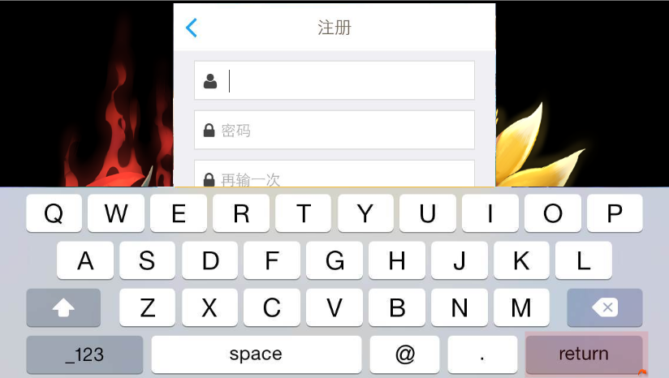

 |  |  |  |  |  | 响应设备内置键盘的按键操作规则

 |  |  |  | 返回按钮
 |  |  |  |  | 点击【返回】按钮可以返回快速登录界面，再次进入注册界面已经输入的内容不保留

 |  |  |  | 注册按钮
 |  |  |  |  | 点击【注册】按钮，如满足下述要求，可以进行注册流程
 |  |  |  |  | 1. 账号是否符合邮箱规则，即判断邮箱地址是否包含@xxx.com的后缀，如不满足则弹出提示信息
 |  |  |  |  |  | 提示信息ID：login_registererror_001
 |  |  |  |  | 2. 账号是否未注册，如已注册则弹出提示信息
 |  |  |  |  |  | 提示信息ID：login_registererror_002
 |  |  |  |  | 3. 密码长度是否符合规则，长度要求为6-16个字符，如长度不符合则弹出提示信息
 |  |  |  |  |  | 提示信息ID：login_registererror_003
 |  |  |  |  | 4. 两次输入的密码是否一致，如不一致则弹出提示信息
 |  |  |  |  |  | 提示信息ID：login_registererror_004
 |  |  |  |  | 如上述条件均满足，则进行注册，注册成功后直接进入公告界面

 |  |  | 登录界面相关规则
 |  |  |  | 样式如下
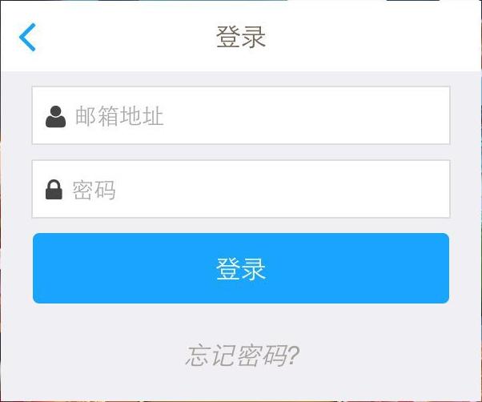

 |  |  |  | 包括 邮箱地址、密码、登录、忘记密码、返回按钮
 |  |  |  | 邮箱地址
 |  |  |  |  | 输入框默认显示文字:邮箱地址
 |  |  |  |  | 最多可以显示下64个字符
 |  |  |  |  |  | 多语言ID
 |  |  |  | 密码
 |  |  |  |  | 输入框默认显示文字：密码
 |  |  |  |  | 最多可以显示下16个字符
 |  |  |  |  |  | 多语言ID
 |  |  |  |  | 点击任意输入均可以弹出键盘，弹出键盘后需要确保三个输入框在屏幕可见范围内，如下图示意
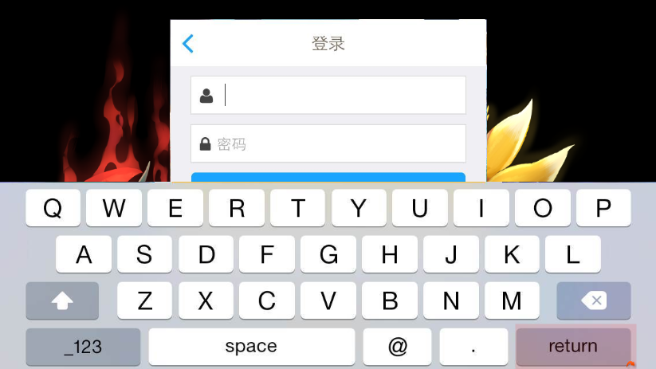

 |  |  |  |  |  | 响应设备内置键盘的按键操作规则
 |  |  |  | 返回按钮
 |  |  |  |  | 点击【返回】按钮可以返回快速登录界面，再次进入登录界面则进行下列判断
 |  |  |  |  |  | 如之前使用账号成功登录过，则显示上次登录的账号（邮箱地址）
 |  |  |  |  |  | 如之前未使用账号成功登录过，则已输入的内容不保留

 |  |  |  | 登录按钮
 |  |  |  |  | 点击【登录】按钮，如满足下述要求，可以进行登录流程
 |  |  |  |  | 1.邮箱是否已注册，如未注册则弹出提示信息
 |  |  |  |  |  | 提示信息ID：login_loginerror_001
 |  |  |  |  | 2.密码是否与邮箱匹配，如不匹配则弹出提示信息
 |  |  |  |  |  | 提示信息ID：login_loginerror_002
 |  |  |  |  | 如满足上述要求，则进行登录操作，登录后成功后直接进入公告界面

 |  |  |  | 忘记密码？
 |  |  |  |  | 点击【忘记密码？】可以打开重置密码界面
 |  |  |  |  | 样式如下
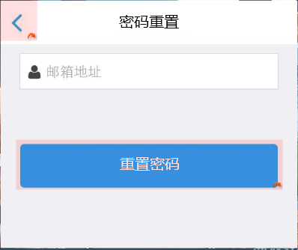

 |  |  |  |  |  | 包括 邮箱地址、重置密码、返回按钮
 |  |  |  |  |  | 邮箱地址
 |  |  |  |  |  |  | 输入框默认显示文字:邮箱地址
 |  |  |  |  |  |  | 最多可以显示下64个字符
 |  |  |  |  |  |  |  | 多语言ID
 |  |  |  |  |  | 重置密码
 |  |  |  |  |  |  | 点击【重置密码】按钮，如满足下述要求，则进行重置密码流程
 |  |  |  |  |  |  | 1. 邮箱地址是否已注册，如未注册则弹出提示信息
 |  |  |  |  |  |  |  | 提示信息ID：login_reseterror_001
 |  |  |  |  |  |  | 如满足上述要求，则进行重置密码操作，重置成功进入重置成功页面
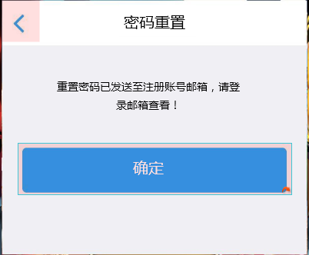

 |  |  |  |  |  |  |  | 包括提示文本、确定按钮
 |  |  |  |  |  |  |  |  | 提示文本：重置密码已发送至注册账号邮箱，请登录邮箱查看！
 |  |  |  |  |  |  |  |  |  | 多语言ID:
 |  |  |  |  |  |  |  |  | 确定按钮
 |  |  |  |  |  |  |  |  |  | 点击【确定】按钮可以返回登录界面
 |  |  |  |  |  |  |  |  |  | 登录界面记录刚才重置密码时的邮箱地址

 |  | 5、公告界面
 |  |  | 样式如下
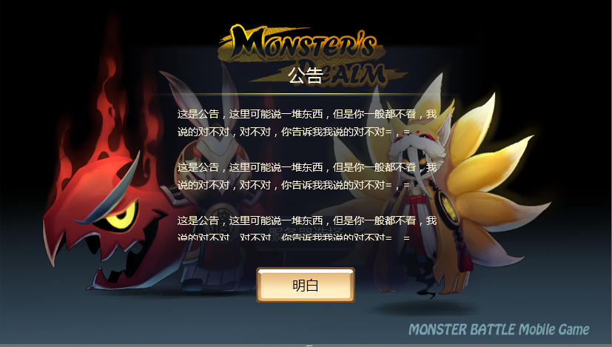

 |  |  |  | 包括公告底图、公告标题、分割线、公告内容、确定按钮
 |  |  |  |  | 公告底图
 |  |  |  |  |  | 半透明底图显示在背景图片中央位置
 |  |  |  |  | 公告标题
 |  |  |  |  |  | 显示内容为：公告
 |  |  |  |  |  |  | 多语言ID
 |  |  |  |  | 分割线
 |  |  |  |  |  | 显示在公告标题下方，用于和公告内容区分
 |  |  |  |  | 公告内容
公告内容的多语言 |  |  |  |  |  | 显示在分割线下方，显示范围为500*350像素
 |  |  |  |  |  | 如公告内容在现实范围内无法全部显示完整，则支持滑动操作
 |  |  |  |  | 确定按钮
多语言 |  |  |  |  |  | 点击该按钮可以关闭公告界面，进入服务器选择界面 |  |  |  |  |  | 服务器选择界面直通车
 |  | 6、服务器选择界面
 |  |  | 样式如下
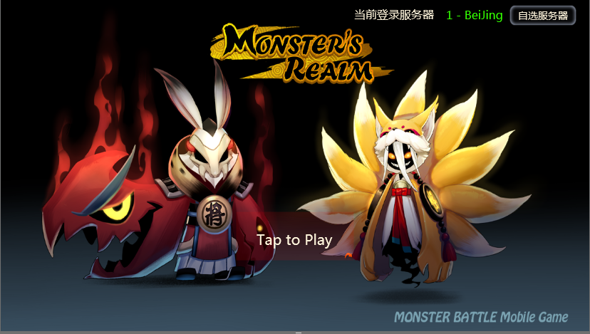

 |  |  |  | 包括 提示登录文本、当前登录服务器，自选服务器按钮
 |  |  |  |  | 提示登录文本
 |  |  |  |  |  | 显示在屏幕中间偏下位置
 |  |  |  |  |  | 文本内容：Tap to Play
 |  |  |  |  |  | 闪烁效果提示点击进行游戏
 |  |  |  |  |  | 响应范围为不包括右上角服务器相关内容外的所有位置
 |  |  |  |  |  | 点击相应范围内可以相应进入游戏操作
 |  |  |  |  | 当前登录服务器
 |  |  |  |  |  | 显示文本： 当前登录服务器+ 对应服务器名称
 |  |  |  |  |  |  | 多语言ID：
 |  |  |  |  |  | 对应服务器名称颜色与服务器状态保持一致
 |  |  |  |  |  | 服务器列表界面选择任意服务器后，当前登录服务器名称变更为该服务器名称

 |  |  |  |  | 自选服务器按钮
 |  |  |  |  |  | 点击后打开服务器列表界面 |  |  |  |  | 服务器列表界面直通车

 |  | 7、服务器列表界面
 |  |  | 如当前账号未在任何服务器创建过角色，则弹出下述样式界面

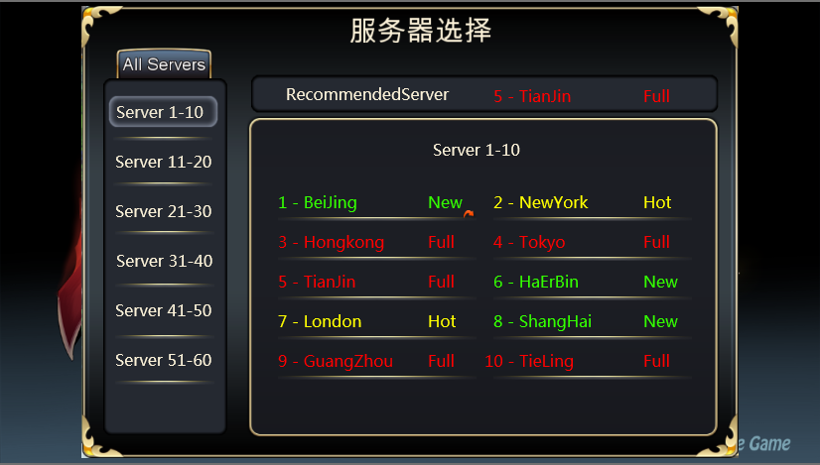

 |  |  |  | 包括 分段服务器列表、服务器详细列表、推荐服务器列表
 |  |  |  | 分段服务器列表
 |  |  |  |  | 显示在界面左侧
 |  |  |  |  | 每10个服务器为一个阶段，显示为 Server n-m 的形式
 |  |  |  |  | 按照升序由上至下排列
 |  |  |  |  | 默认选择第一个阶段
 |  |  |  | 服务器详细列表
 |  |  |  |  | 点击左侧对应分段服务器，右侧详细列表会显示对应的10个服务器的详细信息
 |  |  |  |  | 包括 服务器编号 + 服务器名称 + 服务器状态
 |  |  |  |  | 每行显示2个服务器，一共显示5行
 |  |  |  | 推荐服务器列表
 |  |  |  |  | 显示系统推荐给玩家的一个服务器
 |  |  |  |  | 显示为 recommendedServer + 服务器编号+服务器名称+服务器状态 的形式
 |  |  |  |  | 推荐规则为最新的一个服务器

 |  |  | 如当前账号在任意一个服务器创建过角色，则弹出下述样式界面
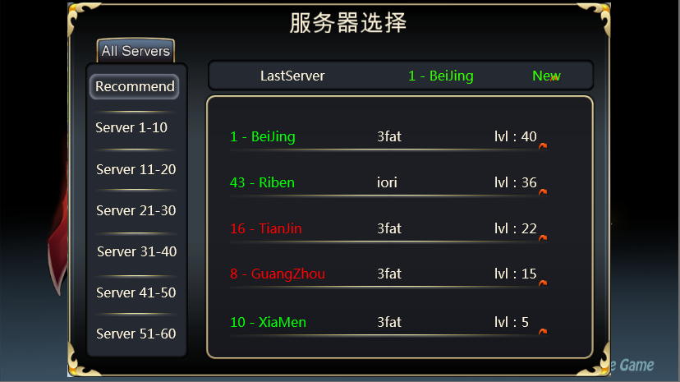

上面那个界面建议也保留recommend的选项，然后里面推荐几个推荐服务器

 |  |  |  | 包括 分段服务器列表、服务器详细列表、最后登录服务器
 |  |  |  | 分段服务器列表
 |  |  |  |  | 显示在界面左侧
 |  |  |  |  | 每10个服务器为一个阶段，显示为 Server n-m 的形式，其中推荐服务器显示为 Recommend
 |  |  |  |  | 推荐服务器显示在最上方，其他服务器列表按照升序由上至下排列
 |  |  |  |  | 默认选择推荐服务器

 |  |  |  | 服务器详细列表
 |  |  |  |  | 点击左侧对应分段服务器，右侧详细列表会显示对应的10个服务器的详细信息
 |  |  |  |  | 包括 服务器编号 + 服务器名称 + 服务器状态
 |  |  |  |  | 每行显示2个服务器，一共显示5行

 |  |  |  |  | 当左侧选择为推荐服务器时，右侧详细列表显示样式如下
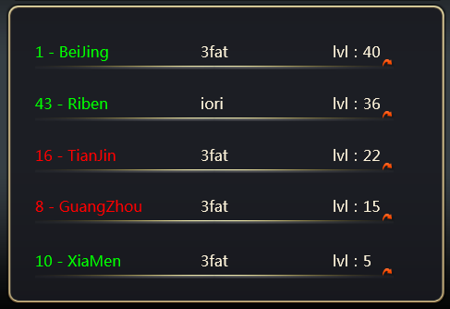

 |  |  |  |  | 包括 服务器序号+服务器名称 +角色名称+当前等级
 |  |  |  |  | 最多可以同时显示5行，超过5行可以滚动查看
 |  |  |  |  | 排列顺序按照角色ID由大到小自上至下排列

 |  |  |  | 最后登录服务器列表
 |  |  |  |  | 显示该账号最后登录的服务器
 |  |  |  |  | 显示为 LastServer + 服务器编号+服务器名称+服务器状态 的形式

 |  |  | 在服务器列表中点击任意一个服务器名称即可关闭列表返回服务器选择界面，同时右上角的当前登录服务器显示为刚才选择的服务器名称

创建角色
 | 创建角色
 |  | 如当前玩家未在登录服务器创建过角色，则进入起名界面
 |  | 样式如下
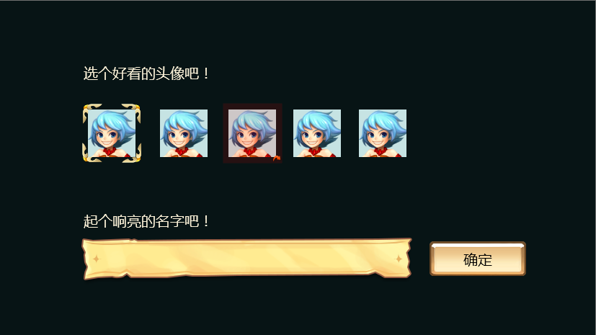

 |  |  | 包括 头像选择部分 、起名部分
 |  |  | 头像选择部分
 |  |  |  | 包括 提示文本、备选头像
 |  |  |  | 提示文本
 |  |  |  |  | 提示内容为： 选个好看的头像吧！
 |  |  |  |  |  | 多语言ID
 |  |  |  | 备选头像
 |  |  |  |  | 如当前未使用facebook登录，则提供4个备选头像，默认选择第一个
 |  |  |  |  | 如当前使用facebook登录，则在4个备选头像前增加一个facebook的头像，默认选择facebook的头像
 |  |  |  |  | 点选已选择的头像，无任何效果
 |  |  |  |  | 点选未选择的头像，可以选中未选择的头像
 |  |  |  |  | 同时只能选中一个头像
 |  |  | 起名部分
 |  |  |  | 包括 提示文本、名称输入框、确定按钮
 |  |  |  | 提示文本
 |  |  |  |  | 提示内容为：起个响亮的名字吧！
 |  |  |  |  |  | 多语言ID
 |  |  |  | 名称输入框
 |  |  |  |  | 最多可以显示下12个字符

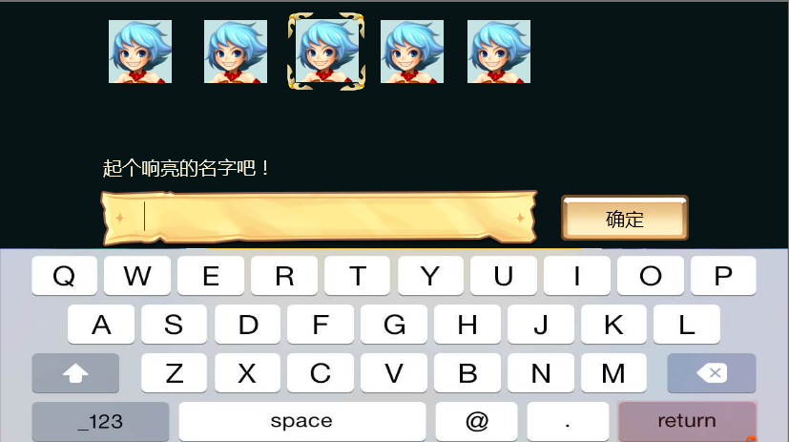
 |  |  |  |  | 点击名称输入均可以弹出键盘，弹出键盘后需要确保名称输入框在屏幕可见范围内，如下图示意

 |  |  |  | 确定按钮
 |  |  |  |  | 点击【确定】按钮，如满足下述条件，则进行创建角色流程
 |  |  |  |  | 1. 名字是否可使用，如不可使用则弹出提示信息
 |  |  |  |  |  | 提示信息ID：login_namederror_001
 |  |  |  |  | 如满足上述条件，则进行创建角色操作，创建角色成功后直接进入游戏

起名的字符有哪些限制
名称的大小写字母创建和检测是否区分大小写问题

账号绑定
 | 绑定入口
 |  | 玩家进入游戏后，在游戏主界面左侧有一个用户中心的浮窗按钮，样式如下

 |  |  | 点击该按钮会弹出用户中心，在用户中心可以进行账号绑定操作

 | 快速登录绑定funplus或者facebook
 |  | 快速登录后是以游客形式登录，会有一个funplus的ID作为一个识别依据
 |  | 玩家只能选择绑定facebook或者绑定邮箱
 |  | 用户中心样式如下
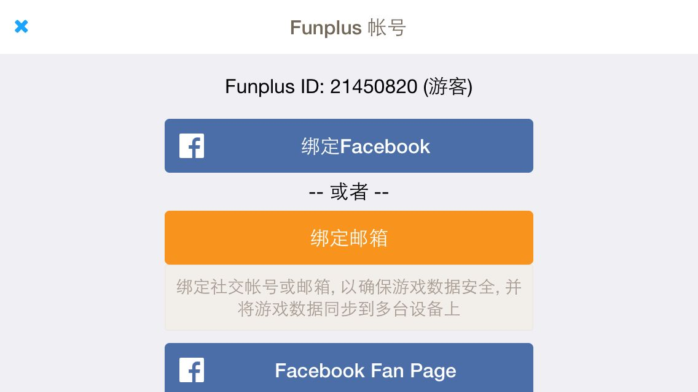

 |  |  | 包括 funplus ID、绑定facebook、绑定邮箱
 |  |  | funplus ID
 |  |  |  | 显示当前的ID+（）形式
 |  |  |  | 如果当前是游客，则括号内显示 游客
如果是邮箱注册的，还显示绑定邮箱按钮么 |  |  |  | 如果当前为邮箱注册，则括号内显示注册邮箱地址
 |  |  | 绑定facebook
 |  |  |  | 点击按钮可以将当前funplusID绑定facebook
 |  |  |  | 弹出facebook授权界面
 |  |  |  | 登录后可以进行授权
 |  |  |  | 授权后则绑定成功，同时返回用户中心，并弹出提示信息
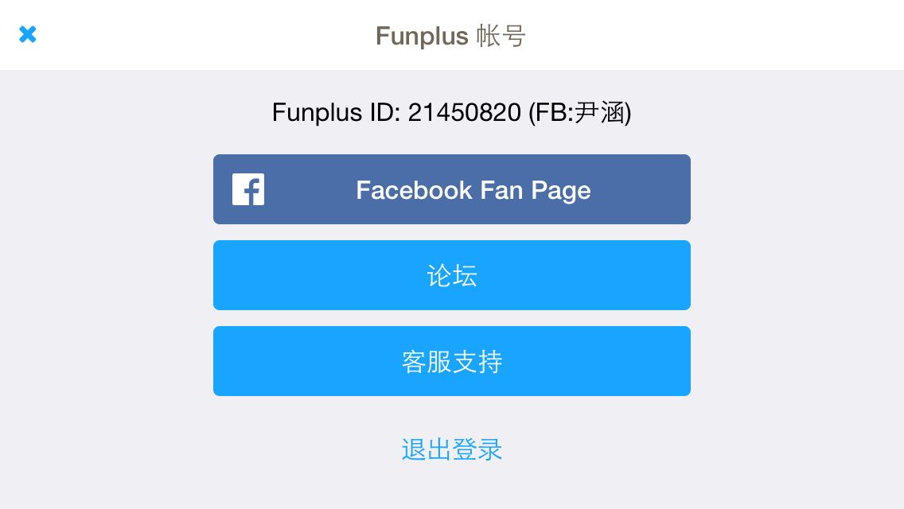

 |  |  |  | 绑定facebook后，显示funplusID+facebook账号ID

 |  |  | facebook绑定唯一性
 |  |  |  | 同一个facebook只能绑定一个funplusID
 |  |  |  | 若绑定facebook时使用已经绑定其他funplusID的账号进行绑定，则绑定不成功
 |  |  |  | 弹出下列提示
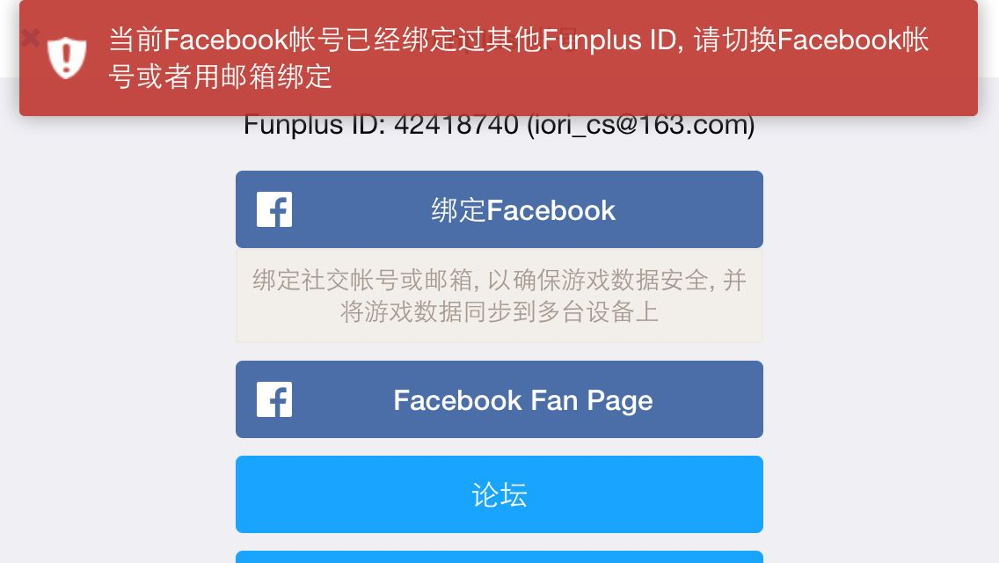

 |  |  | 绑定邮箱
 |  |  |  | 点击后弹出邮箱注册界面
 |  |  |  | 只能注册新账号，无法将已有funplusID绑定在已经绑定其他ID的邮箱上
 |  |  |  | 绑定邮箱界面如下
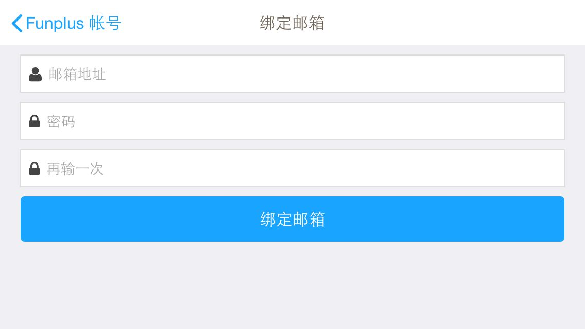

 |  |  |  | 界面规基础则同注册界面

 |  |  |  | 点击【绑定邮箱】按钮，需要进行如下判断
 |  |  |  | 1. 账号是否符合邮箱规则，即判断邮箱地址是否包含@xxx.com的后缀，如不满足则弹出提示信息
这个地方的提示信息使用我们游戏的IM的么 |  |  |  |  | 提示信息ID：login_registererror_001
 |  |  |  | 2. 账号是否未注册，如已注册则弹出提示信息
 |  |  |  |  | 提示信息ID：login_registererror_002
 |  |  |  | 3. 密码长度是否符合规则，长度要求为6-16个字符，如长度不符合则弹出提示信息
 |  |  |  |  | 提示信息ID：login_registererror_003
 |  |  |  | 4. 两次输入的密码是否一致，如不一致则弹出提示信息
 |  |  |  |  | 提示信息ID：login_registererror_004
 |  |  |  | 如上述条件均满足，则进行绑定操作，绑定成功后返回用户中心
 |  |  |  |  | 样式如下
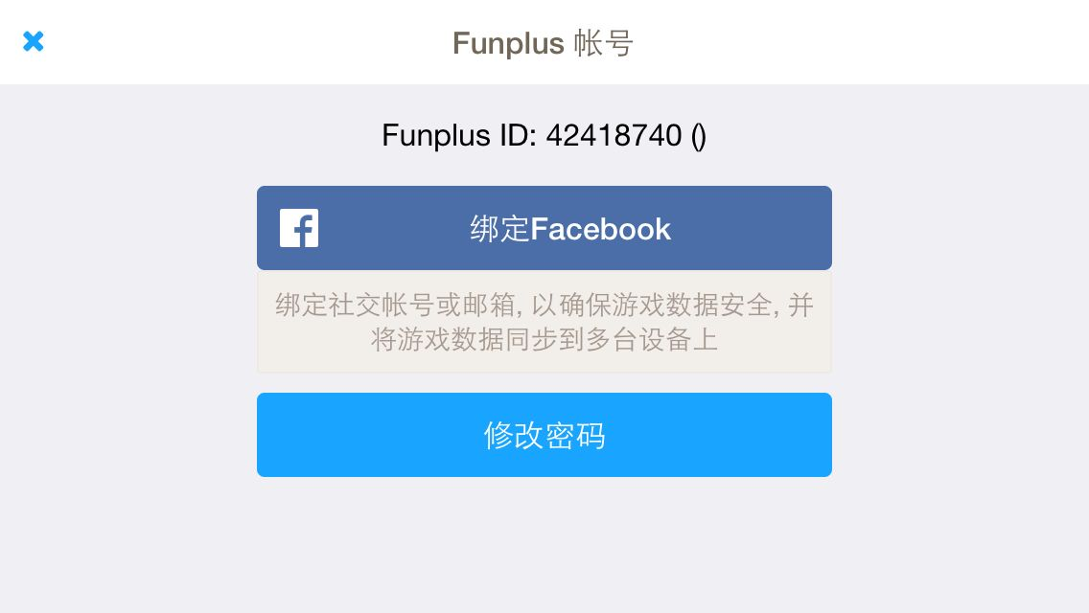

绑定了邮箱这里没有显示出来已经绑定了

绑定FB和邮箱互斥么
如果都绑定了，数据互通么

缺美术需求

废弃
登录流程
打开app

弹出登录loading

绑定流程

是否有整包更新
弹出整包更新确认框

是否第一次登录
是否有patch更新
弹出patch更新确认框

是否第一次登录
弹出快速登录界面

上次登录是否退出过
弹出快速登录界面

快速登录
账号登录
facebook登录

账号密码是否正确
是否正确授权

首次登录界面
老用户登录界面

是否打开服务器列表

进入创建角色界面

符合起名规则

进入游戏

